Sheet1
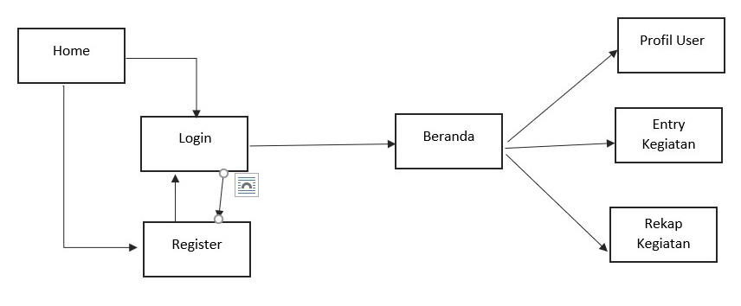
APLIKASI KEGIATAN KARYAWAN DKRTH

User | id | id | Aktivitas | id | int
 | nama_lengkap | varchar |  | id_user | int
 | username | varchar |  | tgl | date
 | password | varchar |  | aktivitas | varchar
 | foto | varchar |  | waktu_pelaksanaan | int | 1 = jam kantor; 2 = luar jam kantor
 | keterangan | varchar |  | catatan | varchar
 |  |  |  | foto_aktifitas | varchar
 |  |  |  | status | int | 1 = disetujui; 2= revisi; 3 = telahdisetujui

